关系图
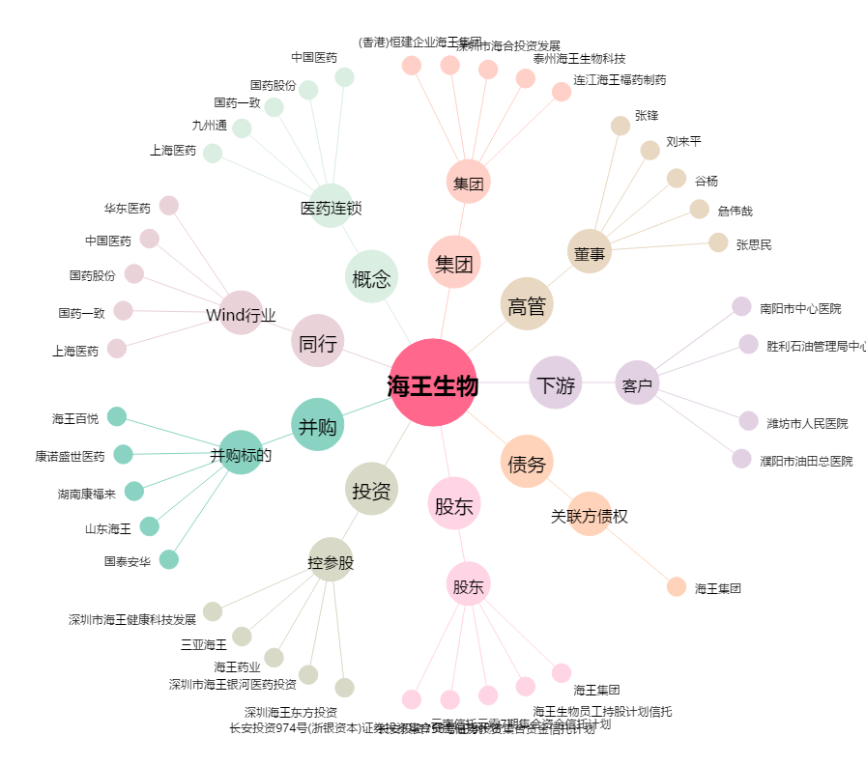
海王生物[000078.SZ] - 关系概览图

